Расчет ДУ
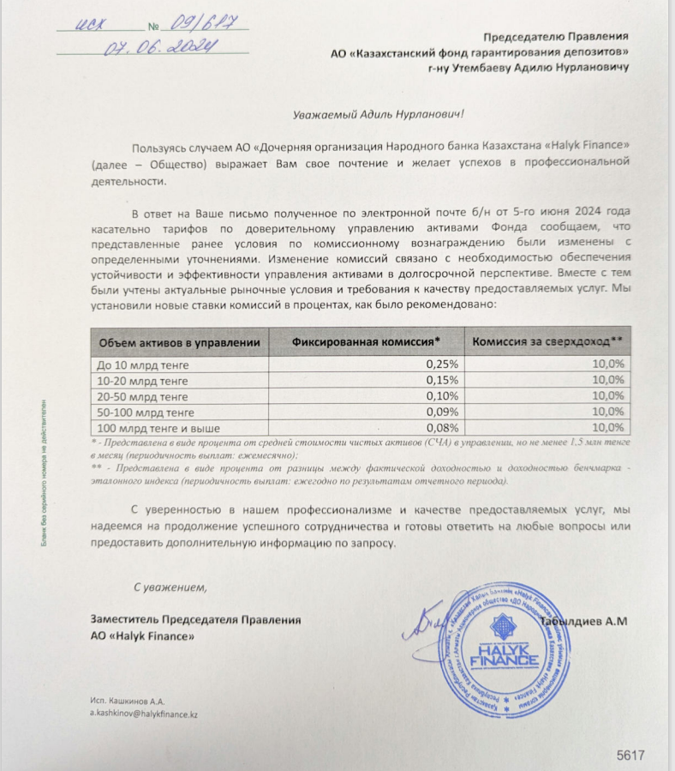
Средняя грязная | Сумма комиссий кроме ДУ | Месячная доля комиссии ДУ | Оплаченная комиссия ДУ за июль (без учета корректировки) | Фактическая комиссия за июль | Корректировка комиссии ДУ за июль | Комиссия ДУ за август | К оплате
53,262,798,249.1 | 2,005,423.68 | 3,994,709.87 | 3,988,583.76 | 3,988,579.97 | -3.79 | 3,994,259.86 | 3,994,256.06

